Deckblatt
zurück zum Cockpit

 | immocation



 | Bei dieser Excel-Datei handelt es sich um ein kostenpflichtiges Produkt, welches unter der u.s. Internetadresse erworben werden kann. Die Datei darf ohne Zustimmung weder vervielfältigt, noch weitergegeben oder sonst irgendwie anderen Benutzern zugänglich gemacht werden. Microsoft Excel ist ein Produkt der Firma Microsoft. Wir stehen in keinerlei rechtlicher Beziehung zu Microsoft und handeln auch nicht in Microsofts Namen. Wir weisen ausdrücklich darauf hin, dass wir keinerlei Rechts-, Steuer- oder Finanzberatung erbringen und die geschilderte Rechtslage zum Teil zur besseren Verständlichkeit und Lesbarkeit außerdem auch vereinfacht dargestellt wurde. Alle von uns erteilten Ratschläge fußen ausschließlich auf unserer persönlichen Erfahrung und unserer persönlichen Meinung. Auch wenn wir jede unserer Empfehlungen mit größtmöglicher Sorgfalt und umfangreicher Recherche entwickelt und fortlaufend kritisch hinterfragt haben, können wir hierfür keinerlei Gewähr bieten. Gleiches gilt auch für die Vollständigkeit und Richtigkeit der dargestellten Rechtslage. Die erteilten Ratschläge können ferner auch keine fundierte und auf den Einzelfall zugeschnittene Rechts-, Steuer- oder Finanzberatung ersetzen. Wir können daher weder eine Erfolgsgarantie für die von uns abgegebenen Empfehlungen noch eine Haftung für evtl. Folgen ihrer Anwendung übernehmen. Auch sämtliche Kalkulationstools wurden mit größter Sorgfalt erstellt. Wir haben durch mehrfache Überprüfungen bestmöglich versucht, Berechnungsfehler auszuschließen. Trotzdem können Fehler nicht vollständig ausgeschlossen werden. Daher können wir keine juristische Verantwortung und keinerlei Haftung für eventuell verbliebene Fehler und deren Folgen übernehmen. Um etwaige Fehler so weit wie möglich auszuschließen, empfehlen wir dringend und in jedem Fall eigenständige Kontrollrechnungen durchzuführen und ggf. zusätzlichen Fachrat eines Rechts-, Steuer- oder Finanzberaters einzuholen.

 | Copyright 2023
 | www.immocation.de

Cockpit
?
 | Cockpit | Bankgespräch |  | Kennzahlen im Verlauf |  | Szenarien-Vergleich |  | Diagramme | MFH | Sanierungsplaner |  | Tabelle entsperren

Objekt und Investition |  |  |  | Miete, Steuern, Rücklagen |  | Bewirtschaftungskosten |  | Finanzierung |  | Kennzahlen heute |  | Kennzahlen in der Zukunft |  | Profi Kenzahlen

Objekt und Kaufdatum |  |  |  | Soll-Miete pro Monat |  | Bewirtschaftungskosten pro Monat |  | Gesamt-Finanzierung |  | Vermögenszuwachs |  | Betrachtungszeitpunkt |  | Break-Even
Adresse | 79415 Bad Bellingen |  |  | Kaltmiete Wohnfläche pro qm | 12.5 € | Umlagefähig | 248 € | Darlehenssumme | 1,660,000 € | Vermögenszuwachs p.a. | 60,657 € | Hochrechnung für das Jahr | 2026 | Cashflow nach Steuern erstmals positiv | 2026
Kaufdatum | 2025-06-01 | Kürzel | https://www.immobilienscout24.de/expose/156803662#/ | Kaltmiete Wohnfläche gesamt | 6,750 € | Nicht umlagefähig | 485 € | Eigenkapital | 164,405 € | ohne Wertsteigerung | 27,657 € | entspricht Jahre nach dem Kauf | 1 | Kumulierter Cashflow bis dahin | -1,743 €
Wohnfläche | 540.0 m² | Stellplätze | 8 | + Stellplätze | 45 € | entspricht % der Nettokaltmiete | 7% | Zinssatz gewichtet | 2.90% |  |  |  |  | Kumulierter Cashflow erstmals positiv | 2027
 |  |  |  | + Sonstiges | 0 € | Insgesamt | 733 € | Anfängliche Tilgung gewichtet | 1.77% | Miete und Mietrendite |  | Miete und Wert |  | Kum. Cashflow inkl. EK erstmals positiv | 2037
Kaufpreis und Kaufnebenkosten |  |  |  | = Nettokaltmiete | 6,795 € |  |  | Kapitaldienst pro Monat | 6,455 € | Nettokaltmiete pro Jahr | 81,540 € | Nettokaltmiete pro Jahr | 83,986 €
Kaufpreis |  | 1,650,000 € |  | Nettokaltmiete laut MFH-Kalkulator | 1,288 € |  |  |  |  | Bruttomietrendite | 4.9% | pro qm und Monat | 13.0 € | Wertschätzung über Kaufpreisfaktor
pro m² |  | 3,056 € |  | = Nettokaltmiete (effektiv) | 6,795 € | Hausgeld |  | Darlehen I |  | Faktor | 20.2 | Wert der Immobilie (Jahresende) | 1,716,660 € | Nettokaltmiete pro Jahr | 83,986 €
Makler |  | 3.57% | 58,905 € | + Umlagefähige Kosten | 248 € | Hausgeld insgesamt | 288 € | Darlehenssumme % Kaufpreis | 55% | Nettomietrendite | 4.2% | pro qm | 3,179 € | Faktor | 15.0
Notar |  | 1.50% | 24,750 € | = Warmmiete | 7,043 € |  |  | Darlehenssumme | 900,000 € |  |  |  |  | Wert der Immobilie | 1,259,793 €
Grundbuch Amt |  | 0.50% | 8,250 € |  |  | Umlagefähige Kosten |  | Zinssatz | 2.30% | Cashflow pro Monat (Überschuss) |  | Cashflow pro Monat (Überschuss) |  | pro qm | 2,333 €
Grunderwerbssteuer |  | 5.00% | 82,500 € | Steuern |  | Hausgeld (umlagefähiger Teil) | 239 € | Anfängliche Tilgung | 2.00% | Warmmiete | 7,043 € | Warmmiete | 7,252 €
Sonstige |  | 0.00% | 0 € | AfA Satz | 2.0% | Grundsteuer | 9 € | Kapitaldienst pro Monat | 3,225 € | - Bewirtschaftungskosten | -733 € | - Bewirtschaftungskosten | -750 € | Zinsänderungsrisiko
Summe |  | 10.57% | 174,405 € | Anteil Gebäude an Kaufpreis | 75% | Sonstiges | 0 € | Jahr der Volltilgung | 2058 | - Zinsen | -4,005 € | - Zinsen | -3,936 € | Monatl. Zinsen für CF 0 nach Steuern | 3,983 €
 |  |  |  | Basis für langfristige Abschreibung | 1,368,304 € | Summe | 248 € |  |  | - Tilgung | -2,450 € | - Tilgung | -2,519 € | = Zinssatz gewichtet (p.a.) | 2.93%
 |  |  |  |  |  |  |  |  |  | = Cashflow operativ | -145 € | = Cashflow operativ | 47 €
Anfängliche Investitionen |  |  |  | Rücklagen |  | Nicht umlagefähige Kosten |  | Darlehen II |  | - Steuern | 0 € | - Steuern | 0 € | Vermögenszuwachs bis Jahresende
Was | Kosten | Steuerlich | Wertsteig. | Kalkulatorischer Mietausfall | 3% | Hausgeld (nicht umlagefähiger Teil) | 49 € | Darlehenssumme | 760,000 € | = Cashflow nach Steuern | -145 € | = Cashflow nach Steuern | 47 € | Wert der Immobilie | 1,716,660 €
Küche | 0 € | Aktivieren | 0 € | Eigene Instandhalt.-Rückl. (pro m² p.a.) | 5 € | davon WEG Rücklage | 23 € | Zinssatz | 3.60% |  |  |  |  | - Restschuld Darlehen | -1,600,376 €
Sonstiges | 0 € | Aktivieren |  | Empfohlene eigene Instandhalt.-Rückl. | 42 € | + Eigene Instandhaltungsrücklage | 225 € | Anfängliche Tilgung | 1.50% | Nebenrechnung Steuer (Monatsbasis) |  | Nebenrechnung Steuer (Monatsbasis) |  | - Eigenkapital Einsatz | -164,405 €
Sonstiges | 0 € | Aktivieren |  |  |  | + Kalkulatorischer Mietausfall | 211 € | Kapitaldienst pro Monat | 3,230 € | Warmmiete | 7,043 € | Warmmiete | 7,252 € | + Kumulierter Cashflow | -1,182 €
Sonstiges | 0 € | Aktivieren |  | Prognose |  | + Sonstiges | 0 € | Jahr der Volltilgung | 2059 | - Bewirt.-Kosten ohne eigene Rückl. | -297 € | - Bewirt.-Kosten ohne eigene Rückl. | -303 € | = Vermögenszuwachs | -49,302 €
Summe | 0 € | Summe | 0 € | Kostensteigerung p.a. | 2.0% | = Summe | 485 € |  |  | - Zinsen | -4,005 € | - Zinsen | -3,936 €
15% Grenze | 244,242 € | Neuer Wert | 1,650,000 € | Mietsteigerung p.a. | 3.0% |  |  | Darlehen III |  | - Abschreibung (AfA) | -2,281 € | - Abschreibung (AfA) | -2,281 € | Beleihungsreserve
 |  |  |  | Wertsteigerung p.a. | 2.0% | Sonstige umlagefähige Kosten (Details) |  | Darlehenssumme |  | = zu versteuernder Cashflow | 460 € | = zu versteuernder Cashflow | 732 € | Wert der Immobilie | 1,716,660 €
Gesamtinvestitionskosten |  |  |  |  |  | Kostenposition I |  | Zinssatz | 3.00% | * persönlicher Grenzsteuersatz | 0% | * persönlicher Grenzsteuersatz | 0% | - Restschuld Darlehen | -1,600,376 €
Summe |  |  | 1,824,405 € |  |  | Kostenposition II |  | Anfängliche Tilgung | 5.00% | = Steuern | 0 € | = Steuern | 0 € | = Beleihungsreserve | 116,284 €
 |  |  |  |  |  | Kostenposition III |  | Kapitaldienst pro Monat | 0 €
 |  |  |  |  |  | Kostenposition IV |  | Jahr der Volltilgung | 2025 | Eigenkapitalrendite |  |  |  | Kontostand
 |  |  |  |  |  | Weitere Kosten |  |  |  | Eigenkapitalrendite p.a. | 36.9% |  |  | Eigenkapital Einsatz (anfänglich) | -164,405 €
 |  |  |  |  |  | Summe | 0 € | Darlehen IV |  | ohne Wertsteigerung | 16.8% |  |  | + Kumulierter Cashflow | -1,182 €
 |  |  |  |  |  |  |  | Darlehenssumme | 0 € |  |  |  |  | = Kontostand | -165,587 €
 |  |  |  |  |  | Sonstige nicht umlagefähige Kosten (Details) |  | Zinssatz
 |  |  |  |  |  | Kostenposition I |  | Anfängliche Tilgung
 |  |  |  |  |  | Kostenposition II |  | Kapitaldienst pro Monat | 0 €
 |  |  |  |  |  | Kostenposition III |  | Jahr der Volltilgung | 2025
 |  |  |  |  |  | Kostenposition IV
 |  |  |  |  |  | Weitere Kosten
 |  |  |  |  |  | Summe | 0 €

Keine Gewähr für die Richtigkeit der Angaben. Dieses Tool ersetzt keine fundierte Rechts-, Steuer- oder Finanzberatung. Mehr Details hier.

Bankgespräch
 | zurück zum Cockpit |  | Bankgespräch

Investitionsübersicht für das Bankgespräch |  |  |  |  |  |  |  |  | Erhalte bessere Darlehen:

 | 79415 Bad Bellingen |  |  |  |  |  | 2025-06-01 |  | Drucke diese Übersicht aus, um deiner Bank dein Investment vorzustellen. Alle Zahlen stammen aus den vorhandenen Berechnungen. Für noch mehr Transparenz drucke auch die Tabelle "Cockpit". So zeigst du, dass du deine Zahlen wirklich im Griff hast und erhöhst deine Chance auf beste Konditionen.

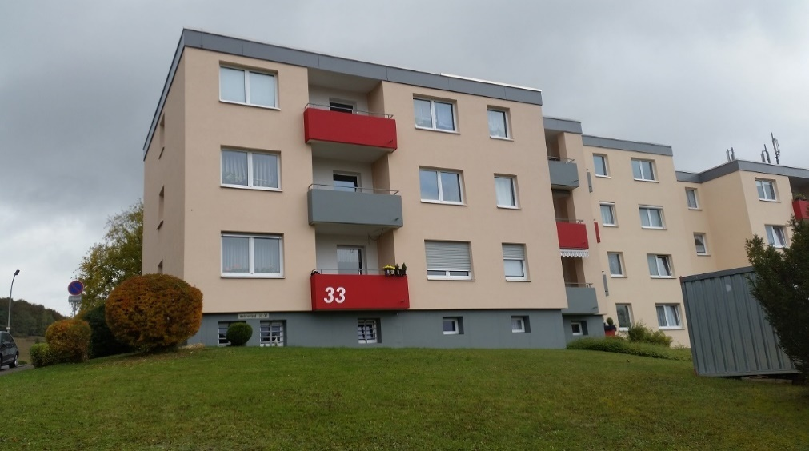
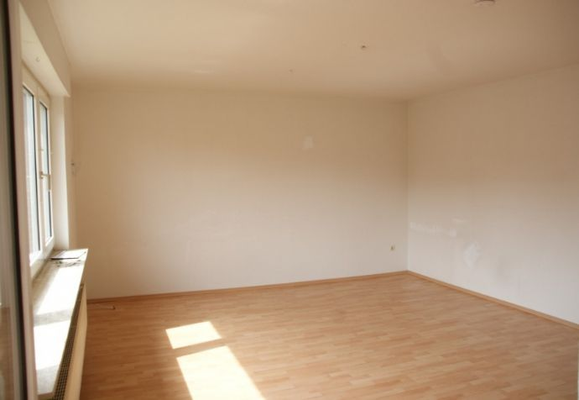

 |  |  |  |  |  |  |  |  | Um deiner Bank deine persönlichen finanziellen Verhältnisse darzustellen, kannst du folgende Vorlagen verwenden:

 |  |  |  |  |  |  |  |  | zur Vorlage: Haushaltsrechnung
 |  |  |  |  |  |  |  |  | zur Vorlage: Vermögensübersicht
 | Investition |  |  | Finanzierung |  |  | Rentabilität

 | Objektdetails |  |  | Haupt-Darlehen |  |  | Erwartete Mieteinkünfte |  | Um die Bilder zu ändern, klicke mit rechts auf das Bild und wähle "Bild ändern".
 | Wohnfläche | 540 m² |  | Summe | 900,000 € |  | Nettokaltmiete | 6,795 €
 | Kaufpreis pro qm | 3,056 € |  | Anfängliche Tilgung | 2.00% |  | Bruttomietrendite | 4.9%
 |  |  |  | Annahme Zinsen | 2.30% |  | Kaufpreis Multiplikator | 20

 | Kapitalbedarf |  |  | Weitere Darlehen |  |  | Monatlicher Cashflow (Jahr 1)
 | Kaufpreis | 1,650,000 € |  | Summe | 760,000 € |  | Nettokaltmiete | 6,795 €
 | Kaufnebenkosten | 174,405 € |  | Anfängliche Tilgung | 1.50% |  | - Bewirtschaftungskosten (7%) | 485 €
 | Zusätzl. Investitionsbedarf | 0 € |  | Annahme Zinsen | 3.60% |  | - Zinsen | 4,005 €
 | Gesamtinvestitionskosten | 1,824,405 € |  |  |  |  | - Tilgung | 2,450 €
 |  |  |  | Eigenkapital |  |  | = monatlicher Cashflow | -145 €
 |  |  |  | Summe | 164,405 €

Finanzierungsstruktur
Hauptdarlehen | 900,000 €
Weitere Darlehen | 760,000 €
Eigenkapital | 164,405 €
Anfänglicher Cashflow vor Steuern
 | Bewirt.-Kosten (nicht umlagefähig) | Tilgung | Zinsen | Nettokaltmiete
Einnahmen |  |  |  | 6,795 €
Ausgaben | 485 € | 2,450 € | 4,005 €

 |  |  |  |  |  |  | Einnahme | Ausgabe
 |  |  |  |  |  | Nettokaltmiete | 6,795 €
 |  |  |  |  |  | Bewirt.-Kosten (nicht umlagefähig) |  | 485 €
 |  |  |  |  |  | Zinsen |  | 4,005 €
 |  |  |  |  |  | Tilgung |  | 2,450 €

Keine Gewähr für die Richtigkeit der Angaben. Dieses Tool ersetzt keine fundierte Rechts-, Steuer- oder Finanzberatung. Mehr Details hier.

Diagramme
zurück zum Cockpit |  |  | Diagramme

79415 Bad Bellingen
Gesamtinvesititionskosten
Finanzierungsstruktur
Anfänglicher Cashflow nach Steuern
 | Bewirtschaftungskosten | Zinsen | Steuern | Tilgung | Warmmiete
Einnahmen |  |  |  |  | 7043
Ausgaben | 733 | 4005 | 0 | 2450

 |  |  |  |  |  |  | Einnahmen | Ausgaben
 | Kaufpreis | 1,650,000 € |  | Hauptdarlehen | 900,000 € | Warmmiete | 7043
 | Nebenkosten | 174,405 € |  | Weitere Darlehen | 760,000 € | Bewirtschaftungskosten |  | 733
 | Anfängl. Invest. | #N/A |  | Eigenkapital | 164,405 € | Zinsen |  | 4005
 |  |  |  |  |  | Tilgung |  | 2450
 |  |  |  |  |  | Steuern |  | 0

Cashflow im Zeitverlauf
 | Cashflow nach Steuern pro Monat (€)
2025 | -145 €
2026 | 47 €
2027 | 245 €
2028 | 449 €
2029 | 659 €
2030 | 875 €
2031 | 1,098 €
2032 | 1,328 €
2033 | 1,565 €
2034 | 1,809 €
2035 | 2,060 €
2036 | 2,319 €
2037 | 2,585 €
2038 | 2,860 €
2039 | 3,143 €
2040 | 3,435 €
2041 | 3,736 €
2042 | 4,045 €
2043 | 4,364 €
2044 | 4,693 €
2045 | 5,031 €
2046 | 5,380 €
2047 | 5,739 €
2048 | 6,109 €
2049 | 6,491 €
2050 | 6,884 €
2051 | 7,288 €
2052 | 7,705 €
2053 | 8,135 €
2054 | 8,578 €
2055 | 9,034 €
2056 | 9,503 €
2057 | 9,987 €
2058 | 11,566 €
2059 | 15,496 €
2060 | 17,984 €
2061 | 18,529 €
2062 | 19,090 €
2063 | 19,669 €
2064 | 20,265 €
2065 | 20,879 €
2066 | 21,512 €
2067 | 22,163 €
2068 | 22,835 €
2069 | 23,526 €
2070 | 24,239 €
2071 | 24,973 €
2072 | 25,729 €
2073 | 26,508 €
2074 | 27,311 €

Kumulierter Cashflow nach Steuern im Zeitverlauf (inkl. Eigenkapitaleinsatz)
 | Kumulierter Cashflow nach Steuern (€)
2025 | -166,148 €
2026 | -165,587 €
2027 | -162,650 €
2028 | -157,266 €
2029 | -149,361 €
2030 | -138,858 €
2031 | -125,679 €
2032 | -109,743 €
2033 | -90,967 €
2034 | -69,263 €
2035 | -44,545 €
2036 | -16,720 €
2037 | 14,306 €
2038 | 48,629 €
2039 | 86,349 €
2040 | 127,569 €
2041 | 172,395 €
2042 | 220,936 €
2043 | 273,305 €
2044 | 329,616 €
2045 | 389,990 €
2046 | 454,549 €
2047 | 523,419 €
2048 | 596,732 €
2049 | 674,621 €
2050 | 757,226 €
2051 | 844,687 €
2052 | 937,152 €
2053 | 1,034,773 €
2054 | 1,137,706 €
2055 | 1,246,110 €
2056 | 1,360,151 €
2057 | 1,479,999 €
2058 | 1,618,794 €
2059 | 1,804,749 €
2060 | 2,020,554 €
2061 | 2,242,901 €
2062 | 2,471,987 €
2063 | 2,708,016 €
2064 | 2,951,197 €
2065 | 3,201,747 €
2066 | 3,459,887 €
2067 | 3,725,849 €
2068 | 3,999,866 €
2069 | 4,282,183 €
2070 | 4,573,051 €
2071 | 4,872,727 €
2072 | 5,181,477 €
2073 | 5,499,575 €
2074 | 5,827,304 €

Entwicklung der Darlehens-Restschuld
 | Restschuld Haupt-Darlehen (€) - Jahresanfang | Restschuld weitere Darlehen (€) - Jahresanfang
2025 | 900,000 | 760,000
2026 | 882,000 | 748,600
2027 | 863,586 | 736,790
2028 | 844,748 | 724,554
2029 | 825,478 | 711,878
2030 | 805,764 | 698,746
2031 | 785,596 | 685,140
2032 | 764,965 | 671,045
2033 | 743,859 | 656,443
2034 | 722,268 | 641,315
2035 | 700,180 | 625,642
2036 | 677,584 | 609,406
2037 | 654,469 | 592,584
2038 | 630,821 | 575,157
2039 | 606,630 | 557,103
2040 | 581,883 | 538,399
2041 | 556,566 | 519,021
2042 | 530,667 | 498,946
2043 | 504,172 | 478,148
2044 | 477,068 | 456,601
2045 | 449,341 | 434,279
2046 | 420,976 | 411,153
2047 | 391,958 | 387,194
2048 | 362,273 | 362,373
2049 | 331,906 | 336,659
2050 | 300,839 | 310,018
2051 | 269,059 | 282,419
2052 | 236,547 | 253,826
2053 | 203,288 | 224,204
2054 | 169,263 | 193,515
2055 | 134,456 | 161,722
2056 | 98,849 | 128,784
2057 | 62,422 | 94,660
2058 | 25,158 | 59,308
2059 | 0 | 22,683
2060 | 0 | 0
2061 | 0 | 0
2062 | 0 | 0
2063 | 0 | 0
2064 | 0 | 0
2065 | 0 | 0
2066 | 0 | 0
2067 | 0 | 0
2068 | 0 | 0
2069 | 0 | 0
2070 | 0 | 0
2071 | 0 | 0
2072 | 0 | 0
2073 | 0 | 0
2074 | 0 | 0

Entwicklung von Wert und Netto-Vermögen
 | Netto-Vermögen (€) - Jahresanfang | Wert der Immobilie (€) - Jahresanfang
2025 | -10,000 | 1,650,000
2026 | 52,400 | 1,683,000
2027 | 116,284 | 1,716,660
2028 | 181,691 | 1,750,993
2029 | 248,657 | 1,786,013
2030 | 317,224 | 1,821,733
2031 | 387,431 | 1,858,168
2032 | 459,321 | 1,895,331
2033 | 532,936 | 1,933,238
2034 | 608,320 | 1,971,903
2035 | 685,518 | 2,011,341
2036 | 764,578 | 2,051,568
2037 | 845,546 | 2,092,599
2038 | 928,472 | 2,134,451
2039 | 1,013,407 | 2,177,140
2040 | 1,100,401 | 2,220,683
2041 | 1,189,509 | 2,265,096
2042 | 1,280,786 | 2,310,398
2043 | 1,374,286 | 2,356,606
2044 | 1,470,069 | 2,403,738
2045 | 1,568,194 | 2,451,813
2046 | 1,668,721 | 2,500,849
2047 | 1,771,714 | 2,550,866
2048 | 1,877,237 | 2,601,884
2049 | 1,985,357 | 2,653,921
2050 | 2,096,142 | 2,707,000
2051 | 2,209,662 | 2,761,140
2052 | 2,325,990 | 2,816,363
2053 | 2,445,198 | 2,872,690
2054 | 2,567,365 | 2,930,144
2055 | 2,692,569 | 2,988,747
2056 | 2,820,889 | 3,048,522
2057 | 2,952,410 | 3,109,492
2058 | 3,087,216 | 3,171,682
2059 | 3,212,433 | 3,235,115
2060 | 3,299,818 | 3,299,818
2061 | 3,365,814 | 3,365,814
2062 | 3,433,130 | 3,433,130
2063 | 3,501,793 | 3,501,793
2064 | 3,571,829 | 3,571,829
2065 | 3,643,265 | 3,643,265
2066 | 3,716,131 | 3,716,131
2067 | 3,790,453 | 3,790,453
2068 | 3,866,262 | 3,866,262
2069 | 3,943,588 | 3,943,588
2070 | 4,022,459 | 4,022,459
2071 | 4,102,909 | 4,102,909
2072 | 4,184,967 | 4,184,967
2073 | 4,268,666 | 4,268,666
2074 | 4,354,039 | 4,354,039

Kumulierter Zinsaufwand
 | Kumulierter Zinsaufwand (€)
2025 | 48,060
2026 | 95,296
2027 | 141,683
2028 | 187,196
2029 | 231,809
2030 | 275,497
2031 | 318,230
2032 | 359,982
2033 | 400,723
2034 | 440,422
2035 | 479,050
2036 | 516,573
2037 | 552,959
2038 | 588,173
2039 | 622,181
2040 | 654,947
2041 | 686,433
2042 | 716,600
2043 | 745,409
2044 | 772,820
2045 | 798,789
2046 | 823,272
2047 | 846,226
2048 | 867,604
2049 | 887,358
2050 | 905,438
2051 | 921,793
2052 | 936,371
2053 | 949,118
2054 | 959,978
2055 | 968,892
2056 | 975,802
2057 | 980,646
2058 | 983,359
2059 | 984,176
2060 | 984,176
2061 | 984,176
2062 | 984,176
2063 | 984,176
2064 | 984,176
2065 | 984,176
2066 | 984,176
2067 | 984,176
2068 | 984,176
2069 | 984,176
2070 | 984,176
2071 | 984,176
2072 | 984,176
2073 | 984,176
2074 | 984,176

Keine Gewähr für die Richtigkeit der Angaben. Dieses Tool ersetzt keine fundierte Rechts-, Steuer- oder Finanzberatung. Mehr Details hier.

